Note_System
I. 정의
음악에 맞춰 움직이는 노트를 적시에 처리해 마법진을 그려서 다가오는 몬스터를 처리하는 시스템
각 마법은 최종 노트를 처리할 때 속성을 부여하여 공격할 수 있다

II. 규칙
생성되는 노트를 타이밍에 해당 위치에 있는 버튼을 눌러 처리하면 마법진을 구성하는 선이 생성이 된다
마법진이 완성되는 순간 이펙트 생성, 적을 공격한다.
몬스터를 제대로 처리하면 킬 카운트 항목이 증가한다
노트 Miss로 완성되지 않은 마법진은 소실된다.
속성은 A, S, D키 중 하나를 눌러 선택한다.

마법진은 노트 4, 8 , 16개 처리 시 완성되며 사전에 정해진 그림을 그리게 된다
마법진을 만드는 4, 8, 16개의 노트 수는 각각 일반 몬스터, 강한 몬스터, 보스몬스터 처리에 할당 된다

III. 노트생성
마법진을 구성하는 총 8개의 포인트 중 사전에 설정된 위치에 출연한다.
노트는 해당 포인트에서 다음 포인트로 이동하면서 플레이어에게 타이밍을 인지 시킨다

노트와 선은 총 4 종류로, 아래 그림과 같이 마법진을 형성한다.
포인트에 도달한 노트를 처리하면 마법진을 구성하는 선이 그려진다.

8
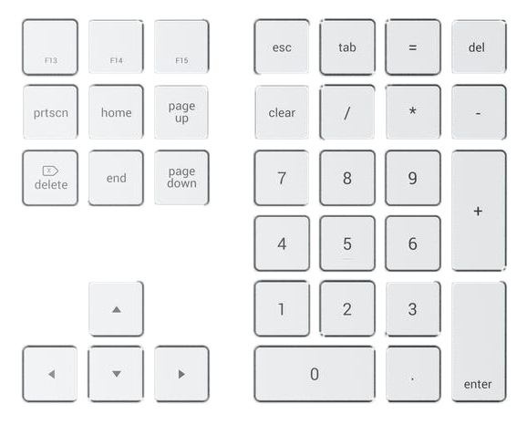

7
9

4
6

1
3

2

IV. 노트종류 |  | 설명
원터치 노트 |  | 특정 키패드 한 번만 눌러 처리할 수 있는 노트
연타형 노트 |  | 정해진 수만큼 빠르게 눌러 처리할 수 있는 노트 |  |  |  |  |  |  |  | V. 노트 판정
유지형 노트 |  | 길게 생성되는 노트가 끝날 때까지 누른 상태를 유지해야하는 노트. |  |  |  |  |  |  |  | 판정 종류 |  | 설명 |  |  |  | 타이밍 | 노트와 노트 사이의 간격(미정)
동시형 노트 |  | 동시에 두 버튼으로 처리해야하는 노트 |  |  |  |  |  |  |  | Perfect |  | 완벽하게 노트랑 일치하여 입력 |  |  |  | ±30㎳
속성 입력 |  | 별도의 노트 없이 플레이어가 몬스터를 보고 마지막 노트 타이밍에 입력 |  |  | 미입력시 NO Kill 처리 |  |  |  |  | Good |  | 노트와 근접하게 일치하여 입력 |  |  |  | ±42㎳
 |  |  |  |  |  |  |  |  |  | Miss |  | 노트를 제때 처리 못함 |  |  |  | ±42㎳ 범위를 초과
1. 원터치 노트 : 특정 키패드를 한 번만 눌러 처리할 수 있는 노트를 의미한다.
선이 도달하면 이펙트가 터진다.
 |  |  |  |  |  |  |  |  |  | 원터치 노트판정 이미지 도식화
8
 |  |  |  |  |  |  |  |  |  | Miss |  | Good | Perfect | Good | Miss

7
9
키패드 9번 버튼을 선 타이밍에 맞게 버튼을 누른다.
START
 |  |  |  |  |  |  |  |  |  | ±42㎳초과 |  | ±42㎳ | ±30㎳ | ±42㎳ | ±42㎳초과
마법진 선은 화살표 방향을 따라가면서 그려진다.
CLICK!

4
6

1
3

2

2. 연타형 노트 : 형태 수만큼 빠르게 눌러 처리할 수 있는 노트를 의미한다. |  |  |  |  |  |  |  |  |  | 연타형 노트판정 이미지 도식화
 |  |  |  |  |  |  |  |  |  | Miss |  | Good | Perfect | Perfect | Good | Miss
8

7
9
START
 |  |  |  |  |  |  |  |  |  | ±42㎳초과 |  | ±42㎳ | ±30㎳ | ±30㎳ | ±42㎳ | ±42㎳초과

마법진 선은 화살표 방향을 따라가면서 그려진다.
4
6
키패드 3번 버튼을 선 타이밍에 맞게 2번 연타

선이 도달하면 이펙트가 두 번 터진다.
CLICK!
CLICK!

1
3

2

8
3. 유지형 노트 |  |  |  |  |  |  |  |  | 유지형 노트판정 이미지 도식화
 |  |  |  |  |  |  |  |  | 판정 | Miss |  | Good | Perfect | Good |  |  | Perfect | 강제종료
 |  |  |  |  |  |  |  |  | 이미지

7
START
9
 |  |  |  |  |  |  |  |  | ms기준 | ±42㎳초과 |  | ±42㎳ | ±30㎳ | ±42㎳ |  |  | ±42㎳
 |  |  |  |  |  |  |  |  | 타이밍 | 노트 놓치는 타이밍 |  | 누르고 있어야 하는 타이밍 |  |  |  |  | 노트에서 떼야하는 타이밍
 |  |  |  |  |  |  |  |  | 노트 판정 케이스 | 시작점 노트를 놓친 경우 |  |  | 전체 Miss가 나며 마법진이 그려지지 않는다.
노트가 끝날때까지 누르고 있는다.
 |  |  |  |  |  |  |  |  |  | 누르고 있다가 떼는 경우 |  |  | 누른 부분만 Perfect판정, 떼는 이후 Miss판정이 나며 마법진이 그려지지 않아 몬스터를 공격할 수 없게 된다.

4
6
이펙트 연출 : PM 이재린님 작성사항
 |  |  |  |  |  |  |  |  |  | 노트 종료 후 누르고 있는 경우 |  |  | Perfect판정을 부여하며 끝나는 시점에 노트입력 강제종료.
 |  |  |  |  |  |  |  |  | 연출 | 미정, (PM님 작성사항)

PUSH~~

1
3

2

4. 동시형 노트 : 동시에 두 버튼으로 처리해야 하는 노트를 의미한다. |  |  |  |  |  |  |  |  |  | 동시형 노트판정 이미지 도식화
 |  |  |  |  |  |  |  |  |  | 7번 버튼 | Miss |  | Good | Perfect | Good | Miss
8
선이 도달하면 이펙트가 터지고 선이 2갈래로 나눠 그려진다.
키패드 7번과 9번 버튼을 선 타이밍에 맞게 동시에 누름.
7
9
START
 |  |  |  |  |  |  |  |  |  |  | ±42㎳초과 |  | ±42㎳ | ±30㎳ | ±42㎳ | ±42㎳초과
 |  |  |  |  |  |  |  |  |  | 9번 버튼 | Miss |  | Good | Perfect | Good | Miss
CLICK!
CLICK!

4
6
 |  |  |  |  |  |  |  |  |  |  | ±42㎳초과 |  | ±42㎳ | ±30㎳ | ±42㎳ | ±42㎳초과

1
3

2

5. 미스 노트(다음 시트에 순서전개도 참고)
MISS가 된 후 흑백으로 변한 종이 위에 뜨게되는 노트
판정은 되지만 마법진 선이 그려지지 않음
Perfect당 5의 피해가 감소함

6. 속성 키
몬스터를 공격하는데 더 강한 공격(추가점수)을 내기 위한 구분
풀 | A | >물 | <불
불 | S | >풀 | <물
물 | D | >불 | <풀
속성 입력
해당 몬스터 체급에 속한 노트들 중 마지막에서 1개 전 까지 중심에서 동심원이 밖으로 자라남
마지막 노트를 처리하는 타이밍=완전히 외곽 선에 동심원이 도달하는 타이밍에 속성 버튼을 누르면 해당 속성의 공격 성공

VI. 콤보 계산
노트를 MISS 없이 연속으로 처리한 수
콤보 종류 |  | 플레이 중 |  |  |  |  | 종료 화면 | 배치
콤보 |  | 카운트 | 해당 곡 플레이 중 연속적으로 Miss 없이 처리된 노트의 수를 표시 |  |  |  | 해당 플레이에서 얻은 최대 콤보 | 요정 머리 위
 |  | 카운트 재시작 | 플레이 중간에 miss 생성으로 없어진 마법진 이후 새로 등장한 몬스터를 처리하기위한 마법진의 노트처리부터(미확정)
누적 콤보 시스템 배제
누적 콤보 |  | 설정에서 표시 여부를 선택 가능
 |  | 카운트 | 이전에 쌓은 누적 콤보와 현재 플레이 최초부터 이어지고 있는 콤보의 수를 합산한 콤보 수 |  |  |  | 해당 플레이 종료 시점에 누적 콤보 | 우측 상단(미확정)
 |  | 카운트 재시작 | 일반 콤보가 끊기는 순간 함께 끊김 플레이 중간에 miss 생성으로 없어진 마법진 이후 새로 등장한 몬스터를 처리하기위한 마법진의 노트처리부터(미확정)

VII. 몬스터 킬 기준
콤보와는 다른 개념으로 마법진을 활용하여 몬스터를 제대로 처리했는가의 결과를 나타낸다
구분 |  | 설명 |  | 예시 |  | 추가점수
Perfect Kill |  | 마법진 완성 + 순 속성을 정확하게 입력 시 |  | 잎→불 / 불→물 / 물 → 불 입력 시 |  | 100점
Normal Kill |  | 마법진 완성 + 동 속성을 입력 시 |  | 잎→잎 / 불→불 / 물 → 물 입력 시 |  | 50점
No Kill |  | 마법진 완성 + 반대속성 /속성 미입력 |  | 잎→물 / 불→잎 / 불 → 물 입력 시 |  | 없음 (킬카운트에서 제외)

VIII. Fever Time
1. 발동조건 : 퍼펙트 처리 60개
2. 지속시간 : 10초
3. 곡 당 최대 2번으로 조정
4. 효과 : 점수의 두 배 (노트처리 점수 2배, 킬 추가 점수 2배 부여)

VIII. 플레이어 HP와 적의 Atk
1. 몬스터 데미지 : 노트당 10 X 놓친 노트 수
1) 일반 몬스터 : 최대 40
2) 강한 몬스터 : 최대 80
3) 보스 몬스터 : 최대 160
4) 처리 시점: 해당 몬스터의 최종 노트가 버튼에 도달한 시점에 공격모션과 함께 플레이어 HP바에 반영

3. 플레이어 HP
형태 | 일반적인 RPG에서 볼 수 있는 HP바로 표시
용량 | 별도의 숫자 표시는 없음
 | 일반 몬스터의 공격을 최대 3번은 견딜 수 있는 용량(미정)
 | 모두 소진 시 이펙트와 정령의 사망 모션 등의 효과 이후 페이드 아웃 되면서 실패화면 소환(미정)
소모 | 노트 처리에 실패해 마법진을 완성하지 못해서 받게 되는 몬스터의 공격
회복 | 특정 시점에 처리 시켜줄 수 있는 몬스터를 배치

Sequential_Diagram
게임시작

몬스터 등장

소형 몬스터
몬스터 등급
보스 몬스터

중형 몬스터
노트 등장
노트 등장

miss 인가
NO
miss 인가
노트 등장
NO

YES
YES
miss 인가
NO
노트 등장
노트 등장

YES
YES
miss 인가
NO
마법진 파괴
노트 등장
miss 인가
NO

YES
miss 인가
NO
YES
마법진 파괴
마법진 파괴
노트 등장
노트 등장
잔여 노트 등장
YES

miss 인가
NO
노트 등장
miss 인가
NO

잔여 노트의 퍼펙트 수 계산
YES
miss 인가
NO
YES

노트 등장
노트 등장

YES

miss 인가
NO
노트 등장
miss 인가
NO

YES
YES
miss 인가
NO
입력 속성이 동/순인가
NO
잔여 노트 등장
노트 등장
잔여 노트 등장
예

YES
YES

몬스터 처리
노트 등장
miss 인가
NO

순 속성인가?
NO
miss 인가
NO
YES
노트 등장

YES
YES

퍼펙트 킬
노말 킬
노 킬
hp 감소
노트 등장
miss 인가
NO

miss 인가
NO
YES
잔여 노트의 퍼펙트 수 계산
노트 등장

YES
잔여 노트의 퍼펙트 수 계산

노트 등장
miss 인가
NO

miss 인가
NO
YES

노트 등장
YES

노트 등장
miss 인가
NO

miss 인가
NO
YES

노트 등장

YES
miss 인가
입력 속성이 동/순 인가
NO
NO

YES
YES

노트 등장
몬스터 처리

miss 인가
NO
순 속성인가?
NO

YES
YES
노트 등장
hp 감소
퍼펙트 킬
노말 킬
노 킬

miss 인가
NO

YES
노트 등장

miss 인가
NO

YES

노트 등장

miss 인가
NO

YES
노트 등장

miss 인가
NO

YES

노트 등장

miss 인가
NO

YES

노트 등장

miss 인가
NO

YES

입력 속성이 동/순 인가
NO

YES

몬스터 처리

순 속성인가?
NO

YES

퍼펙트 킬
노말 킬
노 킬
hp 감소

잔여 노트가 있는가?
YES

NO

게임 종료

Magic_Pattern
노트 패턴에 관련된 연구
본 연구는 프로토 타입입니다. 따라서 선별적으로 사용할 수 있다할 뿐이지 반드시 사용하는 것은 아닙니다.

4노트(패턴은 같으나 방향은 다른
8
8
8
8
8

7
9
7
9
7
9
7
9
7
9

4
6
4
6
4
6
4
6
4
6

1
3
1
3
1
3
1
3
1
3

2
2
2
2
2

 |  |  |  |  | 등변사다리꼴의 경우 방향만 바꾸어서 4가지 패턴으로 제작이 가능. |  |  | 직사격형의 경우에도 방향만 바꾸어서 4가지 패턴으로 제작이 가능
8
8
8
8
8
7
9
7
9
7
9
7
9
7
9

4
6
4
6
4
6
4
6
4
6

1
3
1
3
1
3
1
3
1
3

2
2
2
2
2

우산형태의 마법진은 손잡이(2번)기준으로 8방향으로 돌려서 제작이 가능하다. |  | 변형 | 작은 우산형태의 마법진은 손잡이(2번)기준으로 8방향으로 돌려서 제작이 가능하다. |  | 긴 우산형태의 마법진은 손잡이(2번)기준으로 8방향으로 돌려서 제작이 가능하다. |  | 새을(乙)자형 패턴:도형으로 이어지지 않으나 문자형태 가능 | 플롯 트위스트 초반 음정을 듣고 만든 예시

4노트(동시형 노트를 활용한 경우)

8
8
8
8
8
9
7
1
9
7
9
7
3
9
3
7
2
9
7

1
2
2
3
4
2
3
2
4
2
6
4
3
6
2
4
6
4
6
4
4
4
2
6
4
4
2

4
4
3
4
1
3
4
3
1
3
1
3
1
3
1
3
1
1
1
3
2
1
1
2
2
2
2

보석모양 마법진 : 2번째에서 선이 갈라지고 7번 버튼에 합쳐진다. |  |  | 보석모양 마법진에서 살짝 변형. 1번째에서 갈라진다. |  | 어쌔신크리드 문양에 영감을 받아 제작
방향마다 8방향으로 만들 수 있다.

8노트(한줄 긋기)
8
8
8
8
8

7
9
7
9
7
9
7
9
7
9

4
6
4
6
4
6
4
6
4
6

1
3
1
3
1
3
1
3
1
3

2
2
2
2
2

 | 테두리만 둘러서 선을 연결하는 마법진 기본 형태이다. |  |  | 별 모양 변형 |  | 무작위 형태 | 무작위 패턴 |  | 트위스트 플롯들으면서 만듬.

8

7
9

4
6

3

2

 | 유대 별 변형 |  |  | 팩맨 |  | 현대 미술 | 지그재그 |  | 방사능 모양 변형

Battle_System
8
노트머신 구조
 | 번호 | 1 | 2 | 3 | 4 | 6 | 7 | 8 | 9 | 피격시 | 등급 | 몬스터 1 | 불속성 | 노말등급 |  |  | 상기 노트 머신 번호들은 마법진 위치와 동일하게 적용.
 |  | 몬스터 처치 |  |  |  |  |  |  |  | 플레이어 데미지 | boss |  |  |  |  |  | tag는 노트를 의미하며 노트에는 몬스터 속성을 표기하였다.
 |  | 속성입력 |  |  |  |  |  |  |  | 입력실패 시
7
9
 |  |  | tag: l/b/4
 |  |  |  |  |  |  | tag: l/b/4 |  |  |  |  |  |  |  |  |  |  | 속성 | 표기 | 등급 | 등장 순서
 |  |  |  | tag: l/b/4 |  |  |  |  |  |  |  |  |  |  |  |  | 분류 | 불 | f | normal | 1
2
4
 |  |  |  |  |  |  |  | tag: l/b/4 |  |  |  |  |  |  |  |  |  | 물 | w | normal | 2
 |  |  |  |  | tag: l/b/4 |  |  |  |  |  |  |  |  |  |  |  |  | 물 | w | strong | 3
 |  |  |  |  |  | tag: l/b/4 |  |  |  |  |  |  |  |  |  |  |  | 잎 | l | boss | 4
 |  |  | tag: l/b/4 |  |  |  |  |  |  |  |  |  |  |  |  |  | 공격 애니메이션 이펙트/ 피격애니메이션 등 언급
4
3
6
 |  |  |  |  |  |  |  |  | tag: l/b/4
 |  |  | tag: l/b/4
 |  |  |  |  | tag: l/b/4
1
 |  |  |  |  |  |  | tag: l/b/4
 |  |  |  |  |  |  |  | tag: l/b/4
 |  |  |  |  |  |  |  |  | tag: l/b/4
1
3
 |  |  |  |  |  | tag: l/b/4
진행방향
 |  |  |  | tag: l/b/4
 |  |  | tag: l/b/4
2
 |  | 다음 몬스터 등장
 |  | 몬스터 처치 |  |  |  |  |  |  |  | 플레이어 데미지 | strong
진행방향
 |  | 속성입력 |  |  |  |  |  |  |  | 입력실패 시
 |  |  |  |  |  |  |  | tag: w/s/3 |  |  |  | 버튼 순서 | 8 | 4 | 6 | 8
 |  |  |  |  |  | tag: w/s/3 |  |  |  |  |  | 몬스터 2 | 물속성 | 노말등급
8
 |  |  | tag: w/s/3
 |  |  |  |  | tag: w/s/3
7
1
9
 |  |  |  |  |  |  | tag: w/s/3
 |  |  |  |  |  |  |  |  | tag: w/s/3
 |  |  |  | tag: w/s/3
 |  | tag: w/s/3
 |  | 다음 몬스터 등장
 |  | 몬스터 처치 |  |  |  |  |  |  |  | 플레이어 데미지 | normal
2
 |  | 속성입력 |  |  |  |  |  |  |  | 입력실패 시
4
6
4
 |  |  |  |  |  |  |  |  | tag: w/n/2
 |  |  |  | tag: w/n/2
 |  | tag: w/n/2
 |  |  |  |  |  |  |  | tag: w/n/2
 |  | 다음 몬스터 등장
 |  | 몬스터 처치 |  |  |  |  |  |  |  | 플레이어 데미지 | normal
1
3
 |  | 속성입력 |  |  |  |  |  |  |  | 입력실패 시
3
 |  |  |  |  |  |  |  |  | tag: f/n/1
 |  |  |  | tag: f/n/1
2
 |  | tag: f/n/1
 |  |  |  |  |  |  |  | tag: f/n/1

 |  |  |  |  |  |  |  |  |  |  |  | 버튼 순서 | 8 | 1 | 3 | 9
 |  |  |  |  |  |  |  |  |  |  |  | 몬스터3 | 물속성 | 강한등급

8

9
7
4

8
5

4
6
1
3

6

7
3
1
2

2

 |  |  |  |  |  |  |  |  |  |  |  | 버튼순서 | 1 | 3 | 9 | 7
 |  |  |  |  |  |  |  |  |  |  |  |  | 4 | 2 | 6 | 8
 |  |  |  |  |  |  |  |  |  |  |  | 몬스터4 | 잎 속성 | 보스등급
8

7
6
9
5
3

14
7
13
4
15
4
12
6

9

8
11
3
16
1
10
3

1
2
2

 |  |  |  |  |  |  |  |  |  |  |  | 버튼 순서 | 2 | 3 | 6 | 9
 |  |  |  |  |  |  |  |  |  |  |  |  | 8 | 7 | 4 | 1
 |  |  |  |  |  |  |  |  |  |  |  |  | 9 | 2 | 6 | 4
 |  |  |  |  |  |  |  |  |  |  |  |  | 8 | 3 | 7 | 2

Plot_Twist
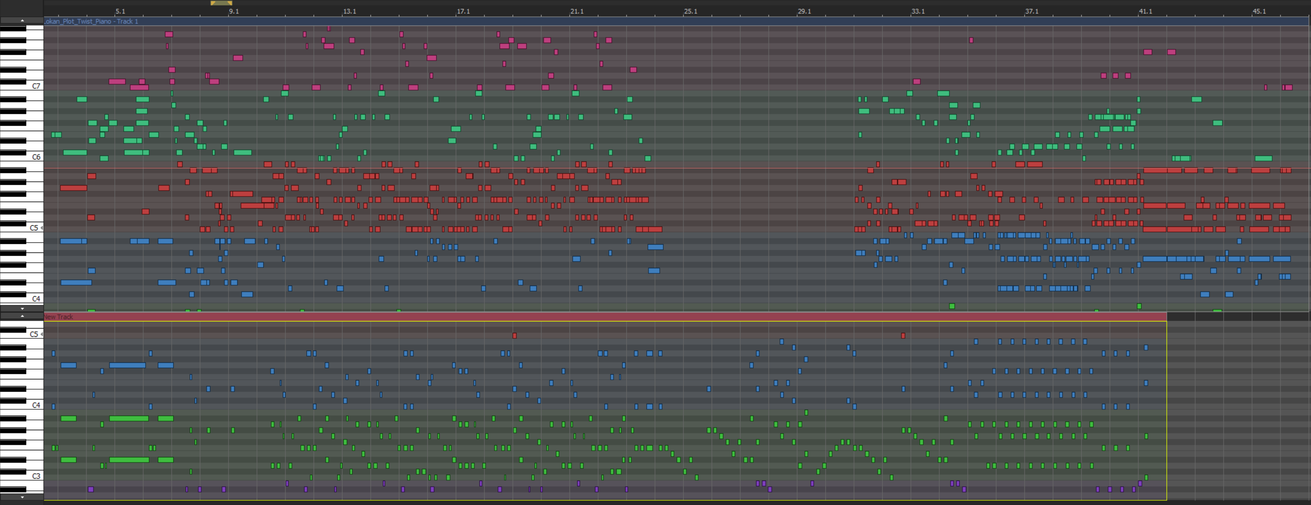
3
5

2

6

1
4

구역별 사용될 파트 Note(난이도 HARD기준)
구역 | 구간 | 악기 속성
1 | 0~10초 | Strings
2 | 10~18초 | Strings
3 | 18~44초 | Xylophone
4 | 45~58초 | bass
5 | 59~1분20초 | Xylophone
6 | 1분 20초~1분 37초 | Strings

Pricision_Strike
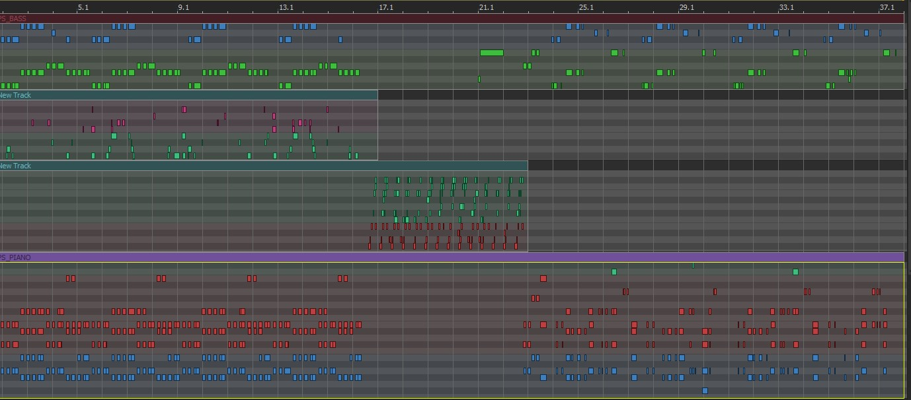
키음
베이스 | 105
 |  | 59 | 46

SYN_JADE | 47

피아노 | 111
 |  | 64 | 47

 | 263 |  |  | 초반부 메인 노트 64개-피아노 | 중반부 노트 47개 | 후반부 기본 노트 47개-피아노
 |  |  |  | 초반부 보조 노트 59개-베이스 |  | 후반부 보조 노트 46개-베이스
 |  |  |  | 기타 공백 부분 노트-마스터 음원 기반 조정

Introspect
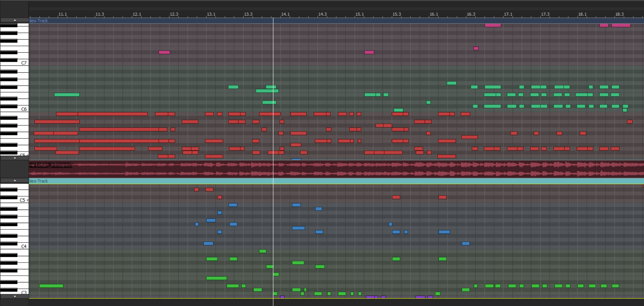
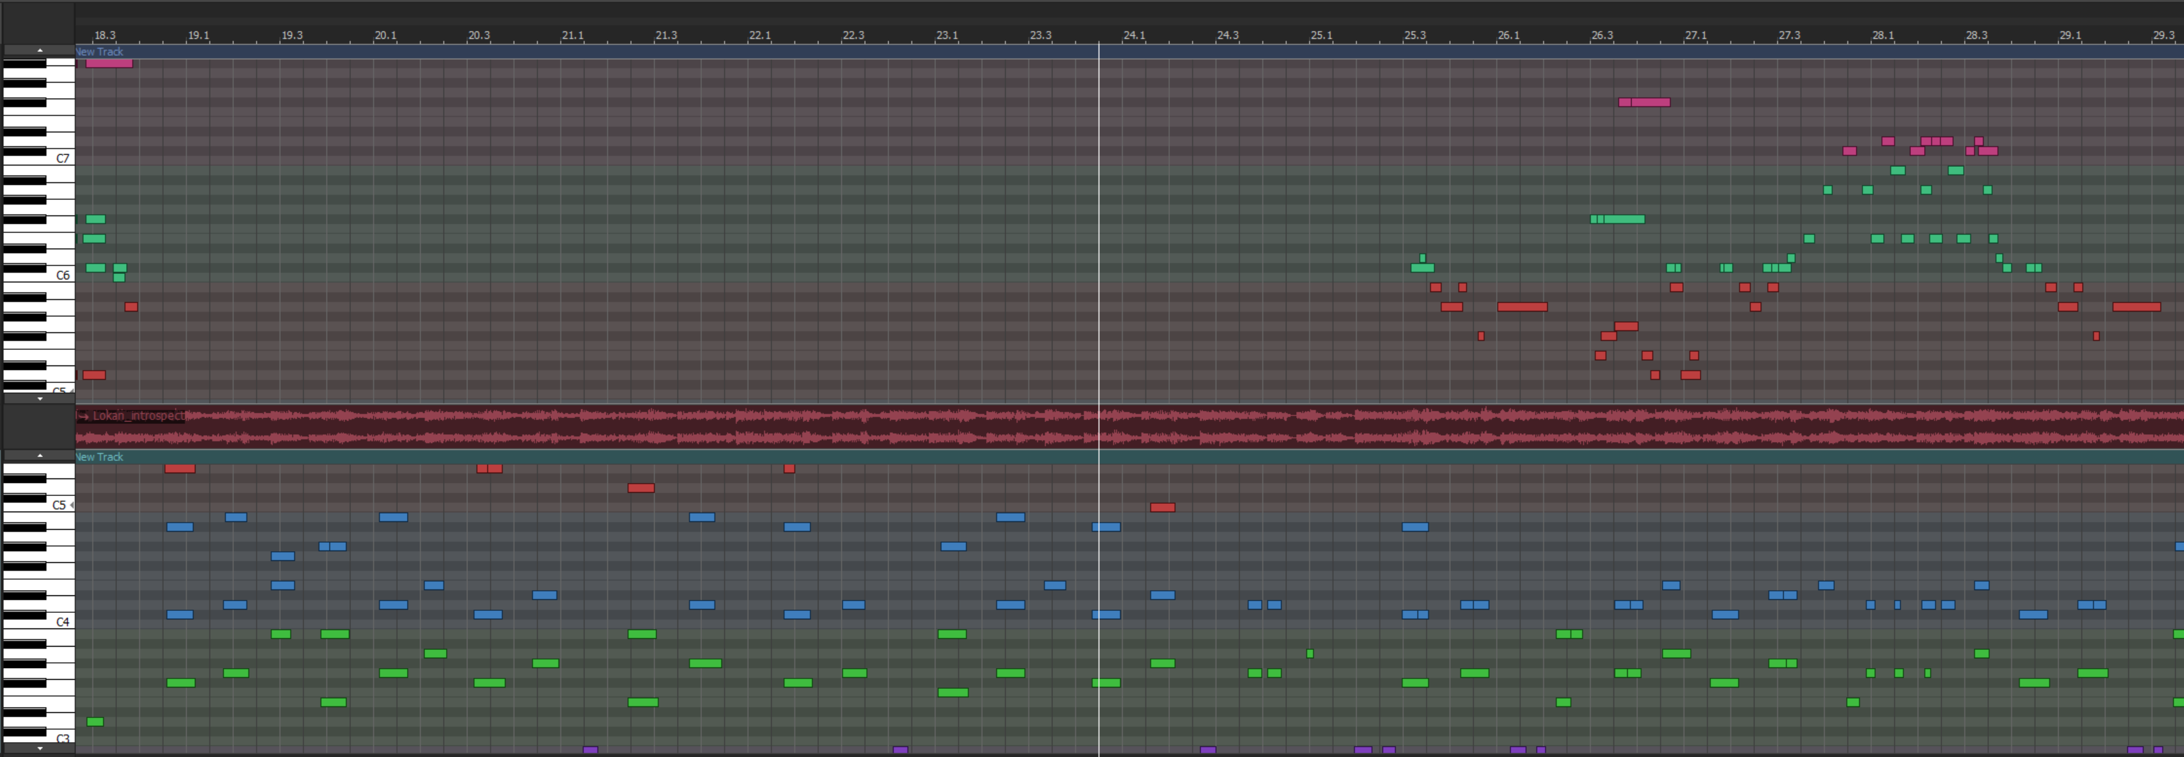
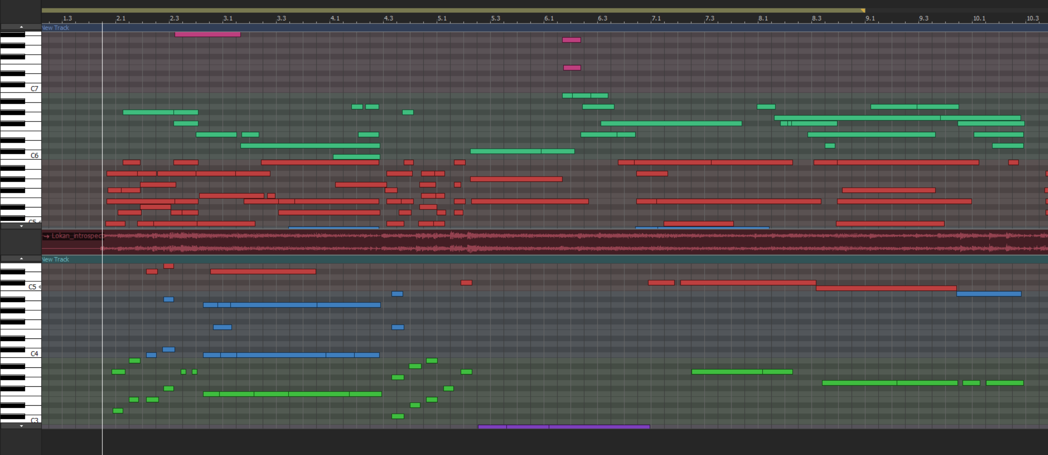
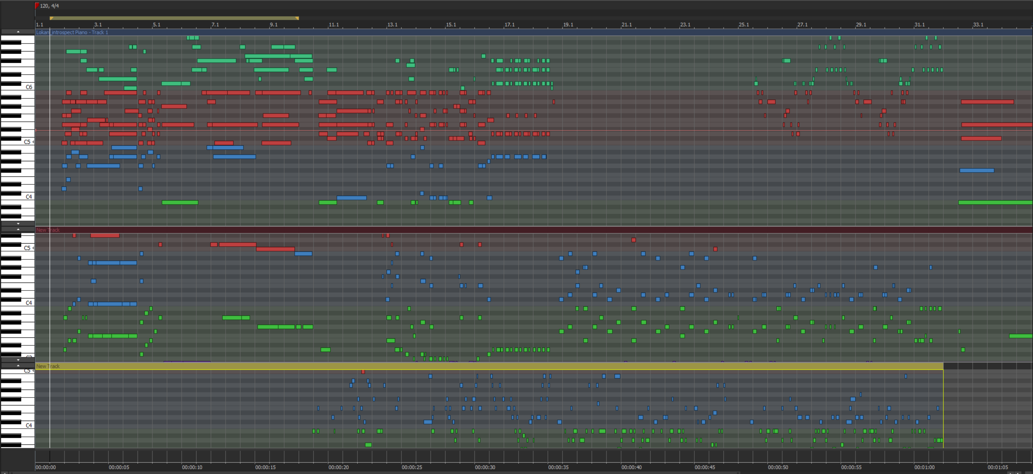

1
2
2
3
5

4
4

1
1
3
3

2
4

난이도 별로 색깔 표시 |  | 진행순서는 숫자마다 다르다.
색 | 난이도 | 노트 개수는 추후 카운팅해서 기록할 것.
빨간색 | HARD
주황색 | NORMAL
녹색 | EASY

연타형 노트 구간

8노트 짜리 중형몬스터 등장( 계속 나옴)
마법진 발사하여 중형몬스터 처치
마법진 발사하여 중형몬스터 처치
마법진 발사하여 소형몬스터 처치
마법진 발사하여 중형몬스터 처치
마법진 발사하여 중형몬스터 처치

